상품제안서
PGA 3단수동엠보+죽사바스+170g면사_소 | 상품코드: F02575

 |  |  |  |  |  |  | 02-412-0044 | www.easy1.co.kr
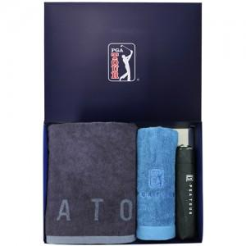

【상세/제작정보】

【인쇄/포장옵션】 | 실크, 자수, 원단인쇄 / 포장지포장

【공급단가】 | 수량 | 100~ | 300~ | 500~ | 1,000~ | 3,000~
*VAT별도 | 단가 | 26,860원 | 25,870원 | 24,870원 | 23,880원 | 23,280원

【상품 URL】 | https://easy1.co.kr:443/src/goods_detail.php?gdno=2575

